ともくんお題
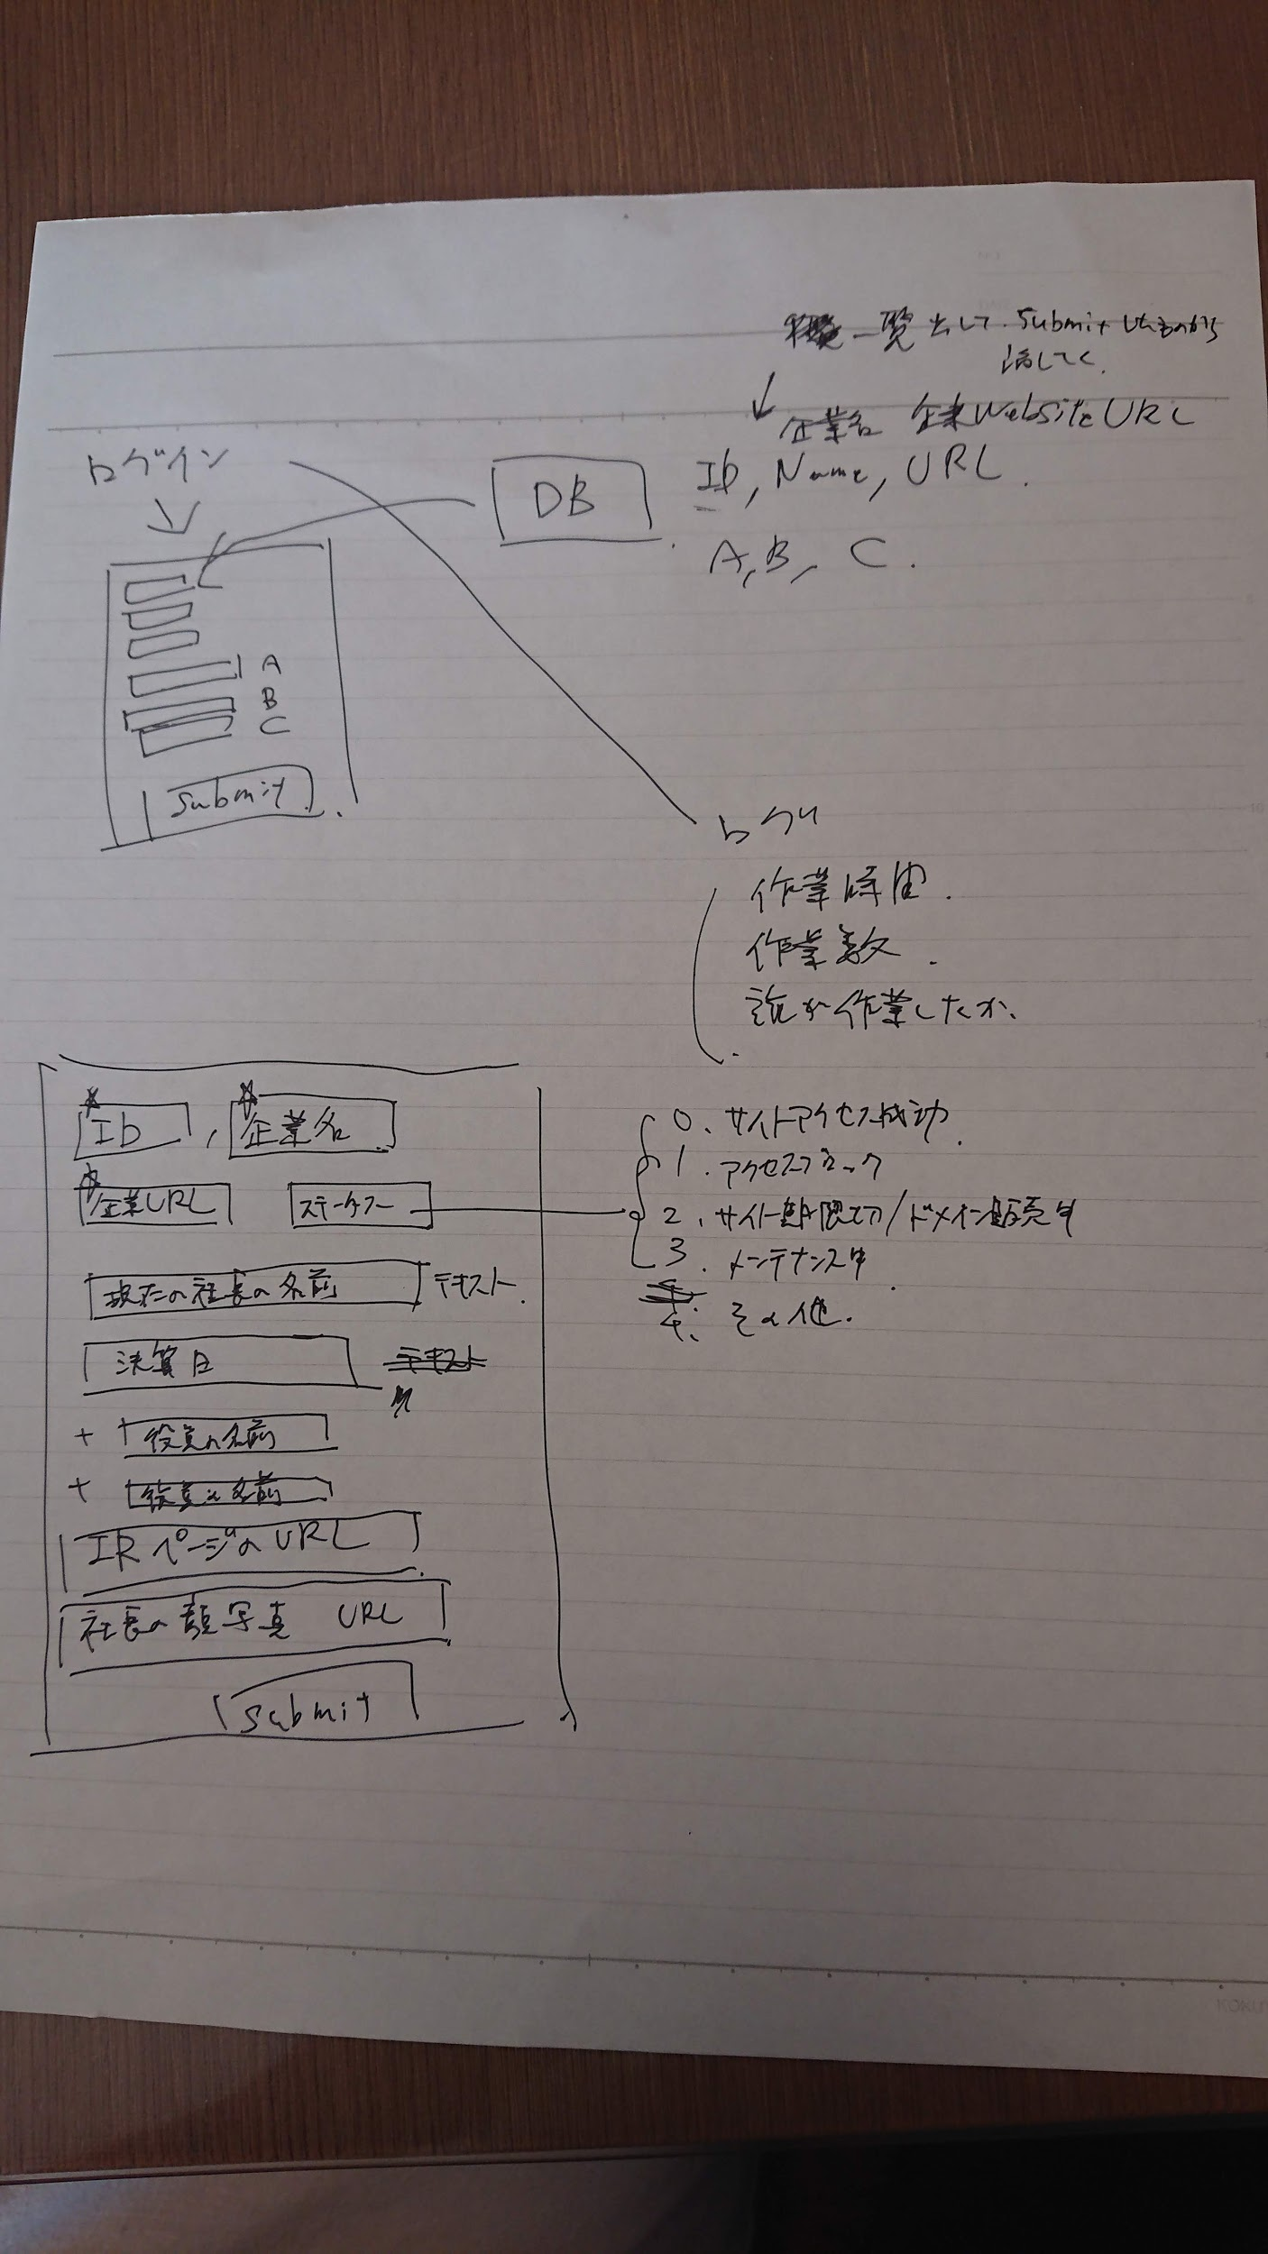
作業ホスト | 項目 | 実行ディレクトリ | コマンド | ステータス | 備考
- | myApp01_環境構築を実施。 | - | - | done
ローカル | express generatorのポート変更 | vscode | ./myApp01/bin/wwwを修正。 | done | ポート番号はコンテナ側で使用するポートを記載する。 ホスト側ではないので注意。 | ローカル | express generatorのポート変更 | vscode | ./myApp01/bin/wwwを修正。 | done | ポート番号はコンテナ側で使用するポートを記載する。 ホスト側ではないので注意。 | ローカル | express generatorのポート変更 | vscode | ./myApp01/bin/wwwを修正。 | done | ポート番号はコンテナ側で使用するポートを記載する。 ホスト側ではないので注意。 | ローカル | express generatorのポート変更 | vscode | ./myApp01/bin/wwwを修正。 | done | ポート番号はコンテナ側で使用するポートを記載する。 ホスト側ではないので注意。
ローカル | app.jsにログイン用ページの使用を追加。 | vscode | var Firm_Info_DB = require('./routes/Firm_Info_DB'); app.use('/Firm_Info_DB',Firm_Info_DB); | done | routes配下にそのままlogin等を作ってしまうと、index.jsを修正する必要があるため注意。
ローカル | Firm_Info_DB.jsの作成 | vscode | - | done
ローカル | login.ejsの作成 | vscode | - | done
ローカル | Firm_Info_DB.jsの修正 | vscode | ・ポスグレ接続 ・バリデーションチェック（新規登録用）：未 ・DBアクセス ・成功メッセージ表示＆topページにリダイレクト ・エラーメッセージ表示 | done
ローカル | top.ejsの作成 | vscode |  | done
ローカル | Firm_Info_DB.jsの修正 | vscode | ・ポスグレ接続 ・DBアクセス ・SQL作成 | done
db | DB作成 | - | create database firmlist_db; | done
db | TABLE作成 | firmlist_db （¥cコマンドでDB切り替え） | CREATE TABLE firmlist ( firm_id int, firm_name varchar(100), firm_url varchar(300), site_status int, ceo_name varchar(50), settling_day date, exective_name1 varchar(50), exective_name2 varchar(50), exective_name3 varchar(50), exective_name4 varchar(50), exective_name5 varchar(50), exective_name6 varchar(50), exective_name7 varchar(50), exective_name8 varchar(50), exective_name9 varchar(50), exective_name10 varchar(50), exective_name11 varchar(50), exective_name12 varchar(50), exective_name13 varchar(50), exective_name14 varchar(50), exective_name15 varchar(50), ir_url varchar(300), ceo_face_pic_url varchar(300), done int, PRIMARY KEY (firm_id) ); | done
db | csvファイルコピー | firmlist_db （¥cコマンドでDB切り替え） | \copy firmlist from '/from_host/firmlist.csv' with encoding 'sjis' csv header; | done
db | userlistテーブル作成 | firmlist_db （¥cコマンドでDB切り替え） | CREATE TABLE userlist ( userid varchar(20), password varchar(20), PRIMARY KEY (userid) ); | done
db | csvファイルコピー | firmlist_db （¥cコマンドでDB切り替え） | \copy userlist from '/from_host/userlist.csv' with csv header; | done
ローカル | session追加 | vscode | ログインのPOSTでlet UserID = req.body.UserID; TopのGETで req.body.UserIDをEJSに渡す。 | done
ローカル | researchのejs追加 | vscode | -
ローカル | 以下各ページのejsとそのrouterメソッドをFirm_Info_DB.jsに追加。
 |  |  | cd from_host/
 |  |  | \i createFirmInfoDB.sql
 |  |  | \c firmlist_db;
 |  |  | \i createFirmListTable.sql
 |  |  | \i createUserListTable.sql
 |  |  | \copy userlist from '/from_host/userlist.csv' with csv header;
 |  |  | \copy firmlist from '/from_host/firmlist_.csv' with encoding 'sjis' csv header;

